关系图
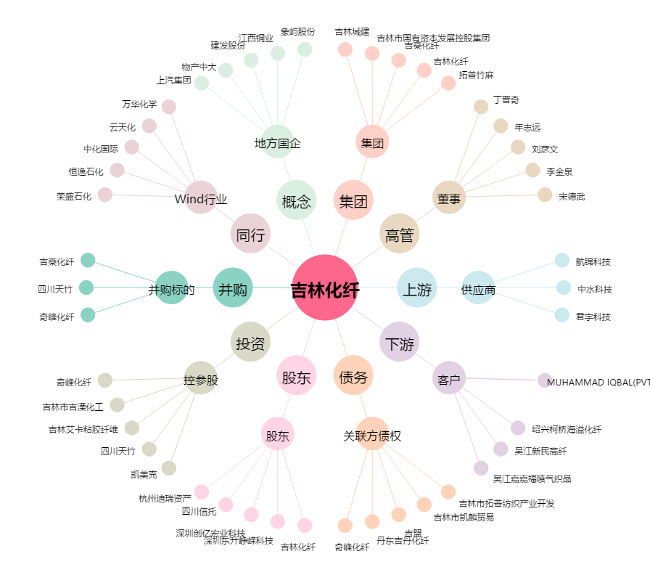
吉林化纤[000420.SZ] - 关系概览图

